상품제안서
신일 신우 믹서기 분쇄기 다용도 컵5종 2종 칼날 | 상품코드: S36561

 |  |  |  |  |  |  | 02-713-8555 | www.synergygift.co.kr
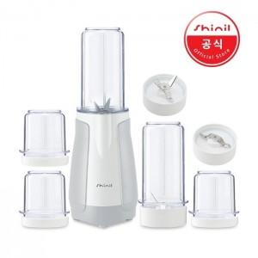

【상세/제작정보】 | 인쇄 불가/스티커 문의바랍니다

【인쇄/포장옵션】 | / 포장불가능

【공급단가】 | 수량 | 20~ | 50~ | 100~ | 300~ | 500~
*VAT별도 | 단가 | 41,850원 | 40,300원 | 38,750원 | 37,200원 | 36,270원

【상품 URL】 | https://www.synergygift.co.kr:443/src/goods_detail.php?gdno=36561

